Лист1
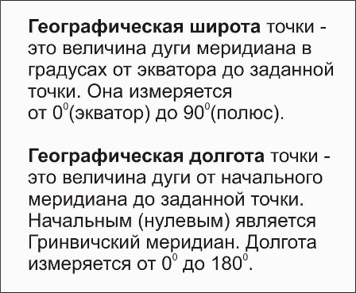

Перевод координат(прямой)
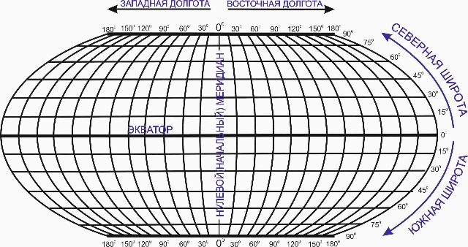


 |  | сайт: aviauslugi.com
 |  |  | 58.44745 | 58 | ⁰ | 26 | ′ | 50 | ‚ | 82 | ″

После ввода нажмите ENTER
Северная широта | Восточная долгота |  | 45.11111 | 45 | ⁰ | 6 | ′ | 39 | ‚ | 99 | ″
58.447450 | 45.11111
Пример ввода: 58,45764 | Пример ввода: 45,231234

О разработчике
Северная широта | 58⁰26′50‚82″
Восточная долгота | 045⁰6′39‚99″

